상품제안서
다즐 채움 쉐이크 보틀 800ml | 상품코드: S45348

 |  |  |  |  |  |  | 02-713-8555 | www.synergygift.co.kr
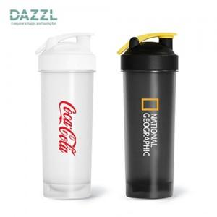 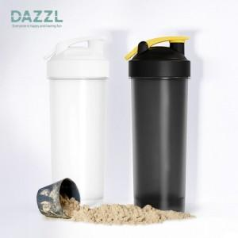 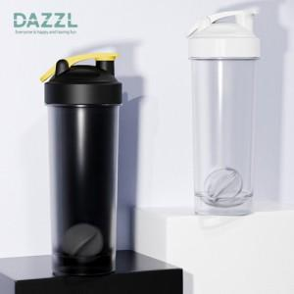

【상세/제작정보】

【인쇄/포장옵션】 | 실크, DTF필름전사 / 포장지포장

【공급단가】 | 수량 | 100~ | 300~ | 500~ | 1,000~ | 5,000~
*VAT별도 | 단가 | 3,440원 | 3,280원 | 3,210원 | 3,120원 | 3,020원

【상품 URL】 | https://www.synergygift.co.kr:443/src/goods_detail.php?gdno=45348

